Estadísticas
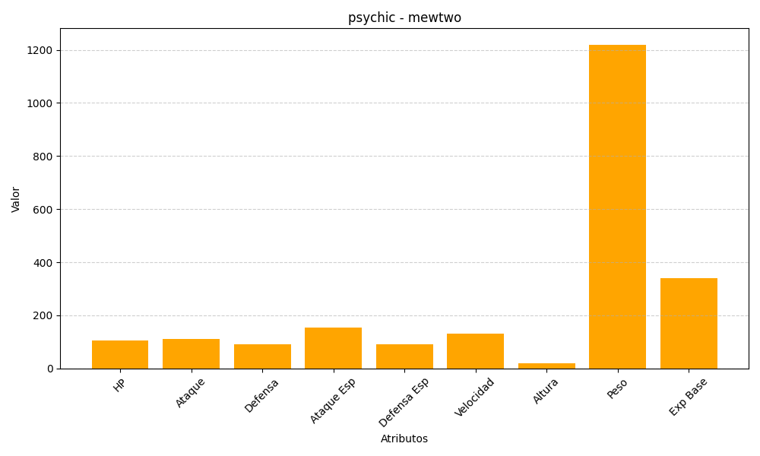
ID | Nombre | Tipo | HP | Ataque | Defensa | Ataque Especial | Defensa Especial | Velocidad | Altura | Peso | Experiencia Base
150 | mewtwo | psychic | 106 | 110 | 90 | 154 | 90 | 130 | 20 | 1220 | 340

